상품제안서
솔리드 무지 보온보냉백 | 상품코드: S45853

 |  |  |  |  |  |  | 02-713-8555 | www.synergygift.co.kr
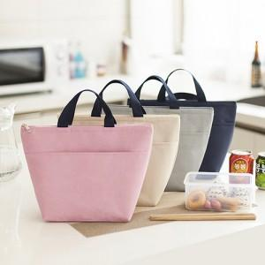 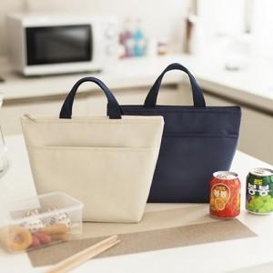

【상세/제작정보】

【인쇄/포장옵션】 | 풀칼라 / 포장불가능

【공급단가】 | 수량 | 200~ | 500~ | 1,000~ | 3,000~ | 10,000~
*VAT별도 | 단가 | 1,830원 | 1,730원 | 1,640원 | 1,600원 | 1,570원

【상품 URL】 | https://www.synergygift.co.kr:443/src/goods_detail.php?gdno=45853

